Karte
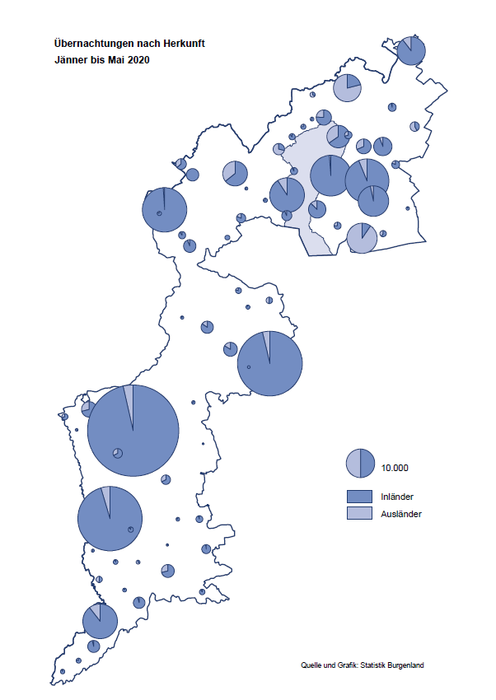

Bgld
Ankünfte nach Unterkunftsart |  |  |  |  |  |  |  | Übernachtungen nach Unterkunftsart |  |  |  |  |  |  |  | Daten für Grafik 2:
Mai 2020 |  |  |  |  |  |  |  | Mai 2020 |  |  |  |  |  |  |  |  | Monat | 2020 | 2019 | Ø 2009-2019 | 2019 | 2018 | 2017 | 2016 | 2015 | 2014 | 2013 | 2012 | 2011 | 2010 | 2009

Unterkunftsart | Ankünfte |  |  |  |  |  |  | Unterkunftsart | Übernachtungen |  |  |  |  |  |  |  |  | 412,393 | 3,144,232 | 2,972,916 | 3,144,232 | 3,050,564 | 3,092,657 | 3,084,025 | 2,914,691 | 2,912,637 | 2,853,243 | 2,938,655 | 2,933,357 | 2,911,034 | 2,866,984
 | Inländer |  | Ausländer |  | insgesamt |  |  |  | Inländer |  | Ausländer |  | insgesamt
 | 2019 | 2020 | 2019 | 2020 | 2019 | 2020 | % |  | 2019 | 2020 | 2019 | 2020 | 2019 | 2020 | % | Jänner | 1 | 145,353 | 142,561 | 136,069 | 142,561 | 145,246 | 145,386 | 144,674 | 134,038 | 133,981 | 132,179 | 136,230 | 128,519 | 131,684 | 122,258
 |  |  |  |  |  |  |  |  |  |  |  |  |  |  |  | Feber | 2 | 151,431 | 140,588 | 136,576 | 140,588 | 142,295 | 142,728 | 145,581 | 135,782 | 142,631 | 131,305 | 135,387 | 132,050 | 130,518 | 123,475
Burgenland | 84,522 | 16,512 | 21,155 | 620 | 105,677 | 17,132 | -83.8% | Burgenland | 219,352 | 43,893 | 64,066 | 2,286 | 283,418 | 46,179 | -83.7% | März | 3 | 64,358 | 163,253 | 154,900 | 163,253 | 168,732 | 155,317 | 173,021 | 148,988 | 147,200 | 164,265 | 148,907 | 139,865 | 155,416 | 138,932
Gewerbl. Beherbergungsbetrieb | 60,952 | 7,107 | 14,583 | 445 | 75,535 | 7,552 | -90.0% | Gewerbl. Beherbergungsbetrieb | 127,523 | 16,210 | 39,706 | 1,269 | 167,229 | 17,479 | -89.5% | April | 4 | 5,072 | 244,826 | 211,740 | 244,826 | 224,025 | 232,034 | 202,440 | 201,029 | 212,756 | 185,187 | 215,698 | 211,430 | 193,387 | 206,323
5/4-Stern | 36,225 | 3,399 | 8,218 | 157 | 44,443 | 3,556 | -92.0% | 5/4-Stern | 76,055 | 7,139 | 22,210 | 401 | 98,265 | 7,540 | -92.3% | Mai | 5 | 46,179 | 283,418 | 289,160 | 283,418 | 306,488 | 278,950 | 328,809 | 292,559 | 285,056 | 297,188 | 278,023 | 257,616 | 283,574 | 289,084
3-Stern | 20,421 | 3,064 | 5,538 | 259 | 25,959 | 3,323 | -87.2% | 3-Stern | 40,909 | 7,469 | 14,015 | 718 | 54,924 | 8,187 | -85.1% | Juni | 6 |  | 353,757 | 311,846 | 353,757 | 312,160 | 347,452 | 298,750 | 304,686 | 319,646 | 276,693 | 292,628 | 343,074 | 294,830 | 286,635
2/1-Stern | 4,306 | 644 | 827 | 29 | 5,133 | 673 | -86.9% | 2/1-Stern | 10,559 | 1,602 | 3,481 | 150 | 14,040 | 1,752 | -87.5% | Juli | 7 |  | 430,134 | 420,827 | 430,134 | 431,967 | 436,808 | 437,717 | 417,086 | 403,168 | 408,674 | 409,575 | 413,893 | 419,841 | 420,238
Privatquartier nicht auf Bauernhof | 3,275 | 581 | 1,220 | 62 | 4,495 | 643 | -85.7% | Privatquartier nicht auf Bauernhof | 7,010 | 1,293 | 3,621 | 313 | 10,631 | 1,606 | -84.9% | Aug | 8 |  | 513,292 | 504,983 | 513,292 | 486,508 | 503,565 | 510,434 | 483,048 | 494,104 | 488,499 | 519,743 | 517,405 | 525,560 | 512,657
Privatquartier auf Bauernhof | 1,740 | 501 | 633 | 17 | 2,373 | 518 | -78.2% | Privatquartier auf Bauernhof | 4,479 | 1,105 | 2,982 | 44 | 7,461 | 1,149 | -84.6% | Sept | 9 |  | 301,838 | 285,692 | 301,838 | 294,404 | 306,558 | 299,008 | 282,739 | 260,716 | 264,879 | 291,135 | 281,631 | 278,944 | 280,762
Campingplatz | 10,890 | 6,999 | 2,564 | 18 | 13,454 | 7,017 | -47.8% | Campingplatz | 26,800 | 18,869 | 8,128 | 21 | 34,928 | 18,890 | -45.9% | Okt | 10 |  | 225,667 | 212,345 | 225,667 | 217,367 | 218,450 | 217,470 | 203,272 | 206,019 | 203,858 | 211,959 | 211,883 | 214,636 | 205,217
Kurheim der Sozialvers.träger | 367 | 136 | 1 | 0 | 368 | 136 | -63.0% | Kurheim der Sozialvers.träger | 10,997 | 1,917 | 15 | 0 | 11,012 | 1,917 | -82.6% | Nov | 11 |  | 193,867 | 174,715 | 193,867 | 183,958 | 181,241 | 179,370 | 171,475 | 171,477 | 179,421 | 179,009 | 165,174 | 163,604 | 153,273
Private und öffentliche Kurheime | 2,086 | 141 | 6 | 4 | 2,092 | 145 | -93.1% | Private und öffentliche Kurheime | 29,082 | 1,724 | 64 | 105 | 29,146 | 1,829 | -93.7% | Dez | 12 |  | 151,031 | 134,062 | 151,031 | 137,414 | 144,168 | 146,751 | 139,989 | 135,883 | 121,095 | 120,361 | 130,817 | 119,040 | 128,130
Jugendherberge | 1,068 | 38 | 130 | 0 | 1,198 | 38 | -96.8% | Jugendherberge | 2,870 | 65 | 204 | 0 | 3,074 | 65 | -97.9%
Ferienwohnung, Ferienhaus | 3,191 | 912 | 1,725 | 73 | 4,916 | 985 | -80.0% | Ferienwohnung, Ferienhaus | 8,351 | 2,538 | 8,757 | 533 | 17,108 | 3,071 | -82.0% | Überschrift1: | Übernachtungen im Burgenland 2015
Sonstige Unterkunft | 953 | 97 | 293 | 1 | 1,246 | 98 | -92.1% | Sonstige Unterkunft | 2,240 | 172 | 589 | 1 | 2,829 | 173 | -93.9% | Überschrift2: | im Vergleich zu 2015 und Ø 2005-2015

Übernachtungen im Mai nach Unterkunftsarten
Übernachtungen nach Monaten
 | Ø 2009-2019 | 2019 | 2020
Jänner | 136,069 | 142,561 | 145,353
Feber | 136,576 | 140,588 | 151,431
März | 154,900 | 163,253 | 64,358
April | 211,740 | 244,826 | 5,072
Mai | 289,160 | 283,418 | 46,179
Juni | 311,846 | 353,757
Juli | 420,827 | 430,134
Aug | 504,983 | 513,292
Sept | 285,692 | 301,838
Okt | 212,345 | 225,667
Nov | 174,715 | 193,867
Dez | 134,062 | 151,031
 |  |  |  |  |  |  |  |  |  |  |  |  |  |  |  | Daten für Grafik 1:
 |  |  |  |  |  |  |  |  |  |  |  |  |  |  |  |  | 2020 | 2019
 |  |  |  |  |  |  |  |  |  |  |  |  |  |  |  | 5/4-Stern | 7,540 | 98,265
 |  |  |  |  |  |  |  |  |  |  |  |  |  |  |  | 3-Stern | 8,187 | 54,924
 |  |  |  |  |  |  |  |  |  |  |  |  |  |  |  | 2/1-Stern | 1,752 | 14,040
 |  |  |  |  |  |  |  |  |  |  |  |  |  |  |  | Privatquartier | 2,755 | 18,092
 |  |  |  |  |  |  |  |  |  |  |  |  |  |  |  | Campingplatz | 18,890 | 34,928
 |  |  |  |  |  |  |  |  |  |  |  |  |  |  |  | Kurheim, Erhol. | 3,746 | 40,158
 |  |  |  |  |  |  |  |  |  |  |  |  |  |  |  | Sonst. Unterk. | 3,309 | 23,011

 |  |  |  |  |  |  |  |  |  |  |  |  |  |  |  | Kontrolle | 46,179 | 283,418

6 |  |  |  |  |  |  |  |  | 7

Übernachtungen im Burgenland im November |  |  |  |  |  |  |  |  | Übernachtungen im Burgenland 2011
nach Unterkunftsarten |  |  |  |  |  |  |  |  | im Vergleich zu 2010 und Ø 2000-2010

Gemeinde20
Die 20 Gemeinden mit den meisten Übernachtungen
Mai 2020

Gemeinde | Ankünfte |  |  | Übernachtungen
 | 2019 | 2020 | % | 2019 | 2020 | %

Podersdorf am See | 18,128 | 7,452 | -58.9% | 48,249 | 19,681 | -59.2%
Bad Tatzmannsdorf | 9,063 | 1,232 | -86.4% | 42,870 | 4,289 | -90.0%
Rust | 6,415 | 958 | -85.1% | 15,867 | 2,090 | -86.8%
Illmitz | 5,150 | 803 | -84.4% | 17,517 | 1,950 | -88.9%
Kittsee | 214 | 86 | -59.8% | 3,322 | 1,449 | -56.4%
Neusiedl am See | 2,881 | 424 | -85.3% | 6,135 | 1,146 | -81.3%
Frauenkirchen | 5,771 | 527 | -90.9% | 9,985 | 1,043 | -89.6%
Mörbisch am See | 4,031 | 482 | -88.0% | 11,006 | 1,008 | -90.8%
Eberau | 134 | 43 | -67.9% | 318 | 937 | 194.7%
Jennersdorf | 3,240 | 407 | -87.4% | 6,538 | 858 | -86.9%
Gols | 1,622 | 348 | -78.5% | 2,711 | 819 | -69.8%
Stegersbach | 6,282 | 310 | -95.1% | 13,997 | 708 | -94.9%
Eisenstadt | 3,313 | 188 | -94.3% | 5,744 | 667 | -88.4%
Jois | 1,711 | 280 | -83.6% | 4,383 | 667 | -84.8%
Pamhagen | 1,691 | 201 | -88.1% | 8,189 | 532 | -93.5%
Sankt Andrä am Zicksee | 1,065 | 204 | -80.8% | 6,940 | 507 | -92.7%
Bad Sauerbrunn | 1,240 | 77 | -93.8% | 10,475 | 500 | -95.2%
Lutzmannsburg | 8,290 | 200 | -97.6% | 17,734 | 452 | -97.5%
Oggau am Neusiedler See | 983 | 214 | -78.2% | 2,842 | 445 | -84.3%
Neudörfl | 366 | 124 | -66.1% | 855 | 381 | -55.4%

Die 10 Gemeinden mit den meisten Übernachtungen im Mai
 |  |  |  |  |  |  |  | Daten für Grafik: | 2019 | 2020 | 2019 | 2020
 |  |  |  |  |  |  | 1 | Podersdorf am See | 48,249 | 19,681 | 39.7 | 167.8
 |  |  |  |  |  |  | 2 | Bad Tatzmannsdorf | 42,870 | 4,289 | 35.3 | 36.6
 |  |  |  |  |  |  | 3 | Rust | 15,867 | 2,090 | 13.0 | 17.8
 |  |  |  |  |  |  | 4 | Illmitz | 17,517 | 1,950 | 14.4 | 16.6
 |  |  |  |  |  |  | 5 | Kittsee | 3,322 | 1,449 | 2.7 | 12.4
 |  |  |  |  |  |  | 6 | Neusiedl am See | 6,135 | 1,146 | 5.0 | 9.8
 |  |  |  |  |  |  | 7 | Frauenkirchen | 9,985 | 1,043 | 8.2 | 8.9
 |  |  |  |  |  |  | 8 | Mörbisch am See | 11,006 | 1,008 | 9.1 | 8.6
 |  |  |  |  |  |  | 9 | Eberau | 318 | 937 | 0.3 | 8.0
 |  |  |  |  |  |  | 10 | Jennersdorf | 6,538 | 858 | 5.4 | 7.3
 |  |  |  |  |  |  |  | restliche Gemeinden | 121,611 | 11,728 | 100.0 | 100.0

 |  |  |  |  |  |  |  | Insgesamt | 283,418 | 46,179

16

